Tabel
Benamingen en klassen kleurkanaries
(conform vraagprogramma NBvV-2020)
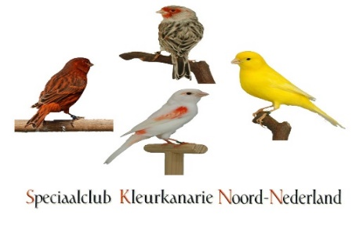

Klasse | Kleurslag | Groepsnaam

2,059,001 | Agaat geel intensief | Melanine
2,001,002 | Wit | Lipochroom
2,001,001 | Wit dominant | Lipochroom

